国民健康保険料
 | 79. 国民健康保険料（税）（１人当たり調定額）

 | 時点 2015(H27)年度（毎年） |  |  |  |  |  | 平 均 値 |  |  | 96,488
 | 単位 円，人 |  |  |  |  |  | 標準偏差 |  |  | 5,686
 | 市町村名 | 指標 | 順位 |  | 被保険者数 | 市町村名 | 指標 | 順位 |  | 被保険者数

 | 千葉県 | 95,503 |  | － | 1,698,545 | 八街市 | 91,086 |  | 47 | 25,640
 | 千葉市 | 95,436 |  | 32 | 244,653 | 印西市 | 104,668 |  | 5 | 21,210
 | 銚子市 | 101,120 |  | 13 | 22,688 | 白井市 | 103,788 |  | 6 | 16,225
 | 市川市 | 93,486 |  | 41 | 116,761 | 富里市 | 91,618 |  | 46 | 17,148
 | 船橋市 | 88,978 |  | 49 | 150,763 | 南房総市 | 97,714 |  | 21 | 14,882
 | 館山市 | 90,837 |  | 48 | 16,142 | 匝瑳市 | 102,066 |  | 8 | 13,987
 | 木更津市 | 99,367 |  | 16 | 37,830 | 香取市 | 97,269 |  | 24 | 26,656
 | 松戸市 | 96,822 |  | 26 | 131,414 | 山武市 | 95,655 |  | 29 | 20,030
 | 野田市 | 100,219 |  | 14 | 47,792 | いすみ市 | 98,157 |  | 19 | 14,268
 | 茂原市 | 99,019 |  | 17 | 27,341 | 大網白里市 | 101,353 |  | 12 | 15,815
 | 成田市 | 78,032 |  | 54 | 34,438 | 酒々井町 | 97,823 |  | 20 | 6,193
 | 佐倉市 | 93,092 |  | 42 | 48,892 | 栄町 | 93,725 |  | 40 | 6,762
 | 東金市 | 96,431 |  | 27 | 20,533 | 神崎町 | 87,359 |  | 52 | 1,930
 | 旭市 | 101,467 |  | 11 | 24,967 | 多古町 | 106,071 |  | 2 | 5,340
 | 習志野市 | 93,868 |  | 38 | 37,102 | 東庄町 | 101,799 |  | 10 | 5,230
 | 柏市 | 97,481 |  | 22 | 105,977 | 九十九里町 | 104,762 |  | 4 | 6,232
 | 勝浦市 | 93,791 |  | 39 | 6,475 | 芝山町 | 102,020 |  | 9 | 2,749
 | 市原市 | 95,538 |  | 30 | 83,922 | 横芝光町 | 95,046 |  | 34 | 8,844
 | 流山市 | 95,027 |  | 35 | 41,169 | 一宮町 | 93,906 |  | 37 | 4,105
 | 八千代市 | 105,265 |  | 3 | 46,817 | 睦沢町 | 86,651 |  | 53 | 2,444
 | 我孫子市 | 92,891 |  | 43 | 34,849 | 長生村 | 88,656 |  | 50 | 4,652
 | 鴨川市 | 95,483 |  | 31 | 10,684 | 白子町 | 92,228 |  | 44 | 4,344
 | 鎌ケ谷市 | 88,140 |  | 51 | 31,110 | 長柄町 | 102,615 |  | 7 | 2,384
 | 君津市 | 96,929 |  | 25 | 25,103 | 長南町 | 100,097 |  | 15 | 2,653
 | 富津市 | 111,613 |  | 1 | 15,048 | 大多喜町 | 98,797 |  | 18 | 3,158
 | 浦安市 | 97,323 |  | 23 | 34,075 | 御宿町 | 95,929 |  | 28 | 3,039
 | 四街道市 | 95,123 |  | 33 | 25,892 | 鋸南町 | 94,724 |  | 36 | 2,844
 | 袖ケ浦市 | 91,992 |  | 45 | 17,344

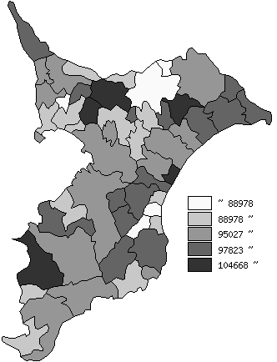
 | 千葉県の推移
 | 被保険者数(右軸) | 指標
平成23年度 | 1843940 | 93485
平成24年度 | 1826596 | 93812
平成25年度 | 1800190 | 95639
平成26年度 | 1756896 | 95606
平成27年度 | 1698545 | 95503

《備 考》 ・資料出所 保険指導課

